棉纱仓库库存查询app
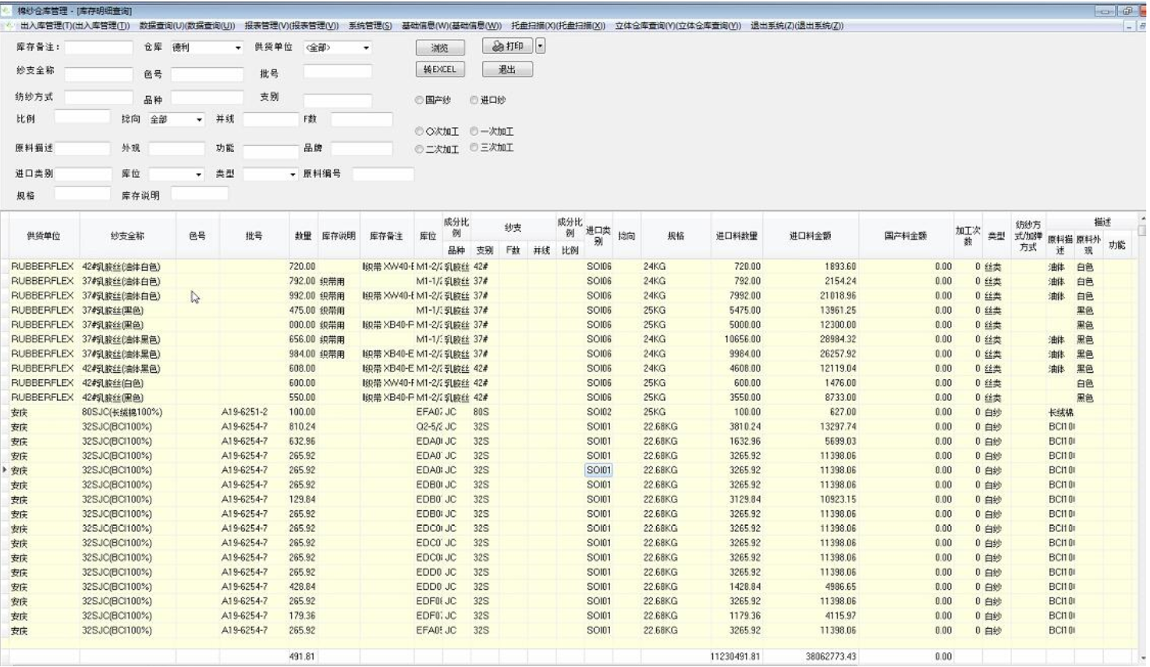
查 询
 | 棉纱仓库库存查询Tra cứu sợi bông tồn kho tại kho
纱支全称(Chỉ số sợi đầy đủ)： |  | 批号(Số lô)： |  | 供货单位(Đơn vị cung cấp)： |  |  | 库位(Vị trí)：
色号(Số màu)： |  | 库存说明(Mô tả tồn kho)： |  | 库存备注(Ghi chú tồn kho)： |  |  |  |  | Tra cứu

纱支全称 |  | 色号 | 批号 | 供货单位 | 数量 | 库存说明 | 库存备注 | 库位
Chỉ số sợi đầy đủ |  | Số màu | Số lô | Đơn vị cung cấp | Số lượng | Mô tả tồn kho | Ghi chú tồn kho | Vị trí

